概要

くまのプーさんのホームランダービー!(仮)仕様書

全体遷移図
全体遷移図

起動

タイトル画面

投手キャラ決定画面
ステータス画面

投手選択演出

バッティング画面

リタイアしたか

リザルト画面

投手決定画面
投手選択画面

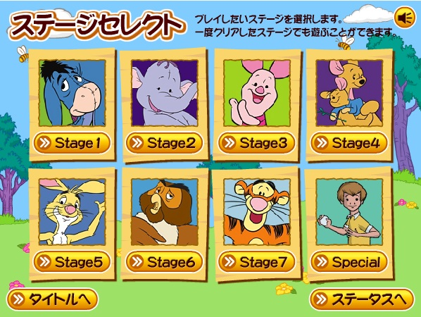
1
6

2

3

4
5

機能

 | ID | 名前 | 説明 | 簡単な動きの説明
 | 1 | 投手選択タイトル文言 | 画面名と簡単な説明 | 動きなし
 | 2 | 投手サムネイル | 投手のサムネイル画像
 | 3 | 投手決定ボタン | 対戦する投手を決定するボタン | 押すとフェードアウトしてバッティング画面へ遷移
 | 4 | タイトル画面遷移ボタン | 投手選択を止めてタイトル画面へフェードアウトして遷移するボタン
 | 5 | ステータス画面遷移ボタン | ステータス画面へ遷移します | 押すとフェードアウトしてステータス画面へ遷移
 | 6 | 消音on/offボタン | BGMとSE供に消音のon/off切り替えボタン | 押すと現在の状態のアイコンを表示

ステータス画面
ステータス画面

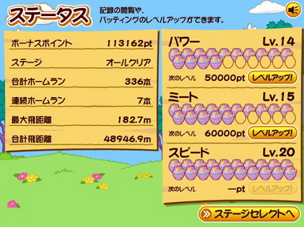
1 機能
10
8
2

3
4
9

5

6

7

1 機能

機能

 | ID | 名前 | 説明 | 簡単な動きの説明
 | 1 | ステータス | 画面名と簡単な説明 | 動きなし
 | 2 | ボーナスポイント | 所持ボーナスポイント数
 | 3 | ステージ | ユーザーがクリアした最大のステージ数 現在あるステージすべてをクリアした場合は「オールクリア」と表示する
 | 4 | 合計ホームラン | ユーザーが今までに打ったホームラン数の合計
 | 5 | 連続ホームラン | ユーザーが今までに連続で打った最大ホームラン数
 | 6 | 最大飛距離 | 今まで打ったボールの最大飛距離 | 押すとフェードアウトしてステータス画面へ遷移
 | 7 | 合計飛距離 | 今まで打ったボールの合計飛距離
 | 8 | ステータス名 | 「パワー」「ミート」「スピード」の3種類ある ・「パワー」 ボールを打った際の飛距離に影響する ・「ミート」 バットのボールが当たる範囲に影響する ・「スピード」 バッターのサークル内での移動速度に影響する
 | 9 | 次のレベル | ステータスの次のレベルに必要なボーナスポイントの値 既にレベルが最大に達している場合は「-pt」と表示され、レベルアップボタンを半透明でタップ出来なくする
 | 10 | 現在のステータスレベル | 現在のステータスのレベル

バッティング画面
バッティング画面
7



5
1 機能
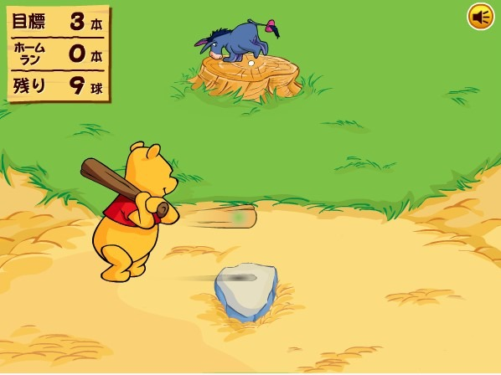
2

8
3


4

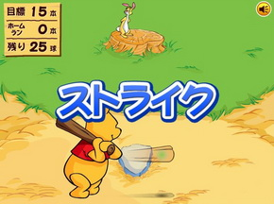
6

機能

 | ID | 名前 | 説明 | 簡単な動きの説明
 | 1 | ゲーム中情報盤 | ゲームの現在の状況等を表示される場所です。 ・「目標」この投手攻略に必要なホームラン数 ・「ホームラン」このゲーム中に打ったホームラン数 ・「残り」投手が投げてくる残りの投球数
 | 2 | 投手 | ボールを投げてくる投手 | 左右にだけ少し移動可能で投球モーションのあと様々なボールを投げてくる 本ゲームにおいてホームベースはあるが、基本ボールカウントは存在しないものとし、 すべての投球はストライクゾーンに入るものとする
 | 3 | バッター | ユーザーが操作するバッター ※ステータス画面の「パワー」のLvを上げるとより遠くにボールを打つことが出来るようになり、「スピード」のLvを上げるとバッターの移動速度を上げることが出来る | 一定の範囲で上下左右に移動可能
 | 4 | ミートポイント | バッターがバットを振るった際にボールを当てることが出来るポイント ※ボールのヒットポイントはステータス画面からの、「ミートポイント」のLvを上げることでより広い範囲でボールを捕らえられるようになる
 | 5 | ボールヒット時画面 | 投球されたボールをバットに当てることが出来た場合、「ホームラン」「ヒット」「ファール」 どの結果でも俯瞰画面に遷移してボールのあとをカメラが追っていく | バッターがボールにヒットさせた直後画面が素早く遷移して、ボールを追いかけていく
 | 6 | ストライク | バッターが投球されたボールに当てることが出来なかった場合「ストライク」の表記で 次の投球に進む
 | 7 | ホームラン | バッターが投球されたボールをヒットさせホームランになった場合「ホームラン」表示 され、「ゲーム中情報盤」の「ホームラン」のカウントを+1する
 | 8 | ヒット | バッターがボールをバットに当てることが出来たがホームランに届く距離が出なかった場合に「ヒット」となる ・ホームランカウントは加算されない ・飛距離は加算される
 | 9 | ファール ※画像無し | バッターがボールをバットに当てることが出来たが得点される範囲以外にボールが飛んだ場合に「ファール」と表示される ・「ホームラン」に得点加算されない ・「飛距離」に加算されない
 | 10

 | ■その他仕様
 | ・球場のHRに必要な飛距離は500mとする
 | ・球場のフェア角度は実際の球場と同じく90度とする

リザルト画面
リザルト画面




２
1

3

4
5

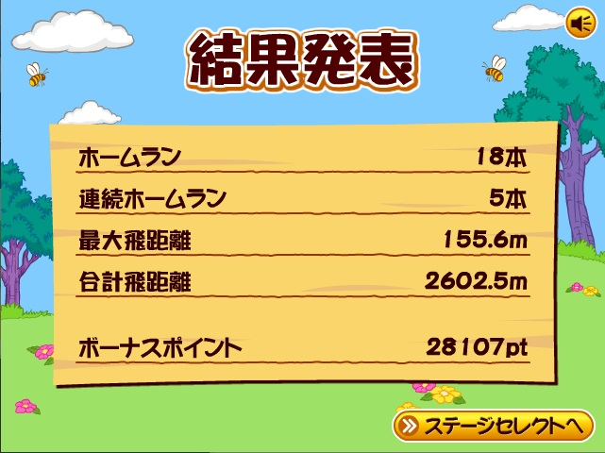

6

7

8

9

10

機能

 | ID | 名前 | 説明 | 簡単な動きの説明
 | 1 | 対戦した投手サムネイル | 対戦した投手の顔サムネイル
 | 2 | 対戦した投手名 | 対戦した投手名
 | 3 | ノルマの成功の可否 | ノルマが成功したかどうかの演出
 | 4 | 今回のホームラン数文言 | 「ホームラン」
 | 5 | 今回のホームラン数 | 「○○本」 |  | 6
 | 6 | ホームラン数 | 今回のホームラン数
 | 7 | 連続ホームラン数 | 連続で打ったホームラン数
 | 8 | 最大飛距離 | 今回の最大飛距離
 | 9 | 合計飛距離 | 今回の合計飛距離
 | 10 | ボーナスポイント | 今回獲得したボーナスポイント

